Lohnberechnung
 |  |  |  |  |  |  |  |  |  |  |  |  | Wahl der Ausbildungsvarianten (A1-Wert)

Lohnberechnung |  |  |  |  |  |  |  |  |  |  |  |  |  | Beschreibung
 |  |  |  |  |  |  |  |  |  |  |  | M
Direktion/Dienststelle |  |  |  |  | Modellumschreibung |  |  |  |  |  |  | ?
Name |  |  |  |  | Funktion
Vorname |  |  |  |  | MU-Bezeichnung | MU ungültig/fehlt
 |  |  |  |  |  |  |  | T | Mt | J |  |  | Berechnung des zusätzlichen A2-Abzugs bei Nichterreichen des Ausbildungsniveaus gem. Modellumschreibung
Hier finden Sie die Erklärung zur Lohnberechnung!
 |  |  |  | Eintritt |  |  |  | 1 | 1 | 2024 |  |  | Betreffende/r Mitarbeiter/in hat nur folgende Ausbildung:
 |  |  |  | Anrechenbare Arbeitsverhältnisse (für Dienstjubiläum/Treueprämie) |  |  |  |  | 0 | 0 |  |  | (Zutreffende Zeile im gelben Feld ankreuzen und ggf. erforderliche A1 Wert bei Varianten anpassen)
 |  |  |  | Technisches Eintrittsdatum (für Dienstjubiläum/Treueprämie) |  |  |  | 1 | 1 | 2024 |  |  |  | A1 | Beschreibung
 |  |  |  |  |  |  |  |  |  |  |  |  |  | 0.0 | Ohne obligatorische Schulbildung | 0
 |  |  |  | Geburtsdatum (Alter 18 ab 1.1918) |  |  |  | 0 | 1 | 1900 |  |  |  | 0.5 | Oblig. Schulbildung und kurze Einarbeitung (weniger als 3 Monate) | 0
 |  |  |  |  |  |  |  |  |  |  |  |  |  | 1.0 | Oblig. Schulbildung und Einarbeitung (3 Monate) | 0
 |  |  |  |  |  |  |  |  |  |  |  |  |  | 1.5 | Oblig. Schulbildung und Einarbeitung (6 Monate) | 0
Erforderliche Ausbildung (A1): |  |  |  |  |  |  |  |  |  |  |  |  |  | 2.0 | Oblig. Schulbildung und 1 Jahr Fachausbildung (intern oder extern) | 0
 | von |  | bis |  |  |  |  |  |  |  |  |  |  | 3.0 | Anlehre | 0
Mt | J | Mt | J | Ausbildungen |  |  |  |  | J | Mt |  |  |  | 3.5 | Anlehre+1 Jahr interne Ausbildung oder 3 Jahre Fachausbildung (ohne eidg. Anerkennung) | 0
 |  |  |  |  |  |  |  |  | 0 | 0 |  |  |  | 4.0 | Eidg. Berufsattest EBA, Gymnasiale Maturität, Fachmittelschulabschluss | 0
 |  |  |  |  |  |  |  |  | 0 | 0 |  |  |  | 5.0 | Eidg. Fähigkeitszeugnis EFZ (3-4 Jahre) | 0
 |  |  |  |  |  |  |  |  | 0 | 0 |  |  |  | 5.5 | Eidg. Berufsprüfung/Eidg. Fachausweis, Handels- und Informatikmittelschulabschluss | 0
 |  |  |  |  |  |  |  |  | 0 | 0 |  |  |  | 6.0 | Eidg. Berufsprüfung/Eidg. Fachausweis B | 0
 |  |  |  |  |  |  |  |  | 0 | 0 |  |  |  | 6.5 | Diplom Höhere Fachschulen (HF) | 0
 |  |  |  |  |  |  |  |  |  | Anrechenbar für |  |  |  | 7.0 | Eidg. Diplom, höhere Fachprüfung oder Diplom HF und NDS HF | 0
Mt | J | Mt | J | Tätigkeiten und andere Erfahrungen | in % | J | Mt | J | Mt | Dienstjubi. |  |  |  | 7.5 | Eidg. Diplom, höhere Fachprüfung und funktionsspezifische Zusatzausbildung | 0
 |  |  |  |  |  | 0 | 0 | 0 | 0 |  |  | 0 |  | 8.0 | Bachelor (alt Fachhochschulabschluss) | 0
 |  |  |  |  |  | 0 | 0 | 0 | 0 |  |  | 0 |  | 8.5 | Bachelor und funktionsspezifische Zusatzausbildung | 0
 |  |  |  |  |  | 0 | 0 | 0 | 0 |  |  | 0 |  | 9.0 | Bachelor und MAS (Nachdiplomstudium) | 0
 |  |  |  |  |  | 0 | 0 | 0 | 0 |  |  | 0 |  | 9.5 | Master (Hochschulabschluss) | 0
 |  |  |  |  |  | 0 | 0 | 0 | 0 |  |  | 0 |  | 10.0 | Master (Hochschulabschluss) und funktionsspezifische Zusatzausbildung | 0
 |  |  |  |  |  | 0 | 0 | 0 | 0 |  |  | 0 |  | 10.5 | Master (Hochschulabschluss) und MAS (Nachdiplomstudium) | 0
 |  |  |  |  |  | 0 | 0 | 0 | 0 |  |  | 0 |  | 11.0 | Master (Hochschulabschluss) und 2 MAS oder FMH-Abschluss | 0
 |  |  |  |  |  | 0 | 0 | 0 | 0 |  |  | 0 |  | 12.5 | Dissertation oder zwei verschiedene Master (Hochschulabschluss) | 0
 |  |  |  |  |  | 0 | 0 | 0 | 0 |  |  | 0
 |  |  |  |  |  | 0 | 0 | 0 | 0 |  |  | 0 | Erforderliche Ausbildung gemäss Modellumschreibung (ev. manuell überschreiben) |  |  | 0
 |  |  |  |  |  | 0 | 0 | 0 | 0 |  |  | 0 | A1:
 |  |  |  |  |  | 0 | 0 | 0 | 0 |  |  | 0 |  |  |  | 0
 |  |  |  |  |  | 0 | 0 | 0 | 0 |  |  | 0 |  | #VALUE! | #VALUE!
 |  |  |  |  |  | 0 | 0 | 0 | 0 |  |  | 0 |  | #VALUE! | #VALUE!
 |  |  |  |  |  | 0 | 0 | 0 | 0 |  |  | 0
 |  |  |  |  |  | 0 | 0 | 0 | 0 |  |  | 0
 |  |  |  |  |  | 0 | 0 | 0 | 0 |  |  | 0
 |  |  |  |  |  | 0 | 0 | 0 | 0 |  |  | 0
 |  |  |  |  |  | 0 | 0 | 0 | 0 |  |  | 0 | <-- Bei Bedarf können hier durch kopieren weitere Zeilen eingefügt werden
 |  |  |  |  |  | 0 | 0 | 0 | 0 |  |  | 0 | (Blattschutz aufheben, Zeile markieren und kopieren, Menuepunkt "Einfügen" - Kopierte Zellen einfügen)
 |  |  |  |  |  | 0 | 0 | 0 | 0 |  |  | 0
 |  |  |  |  |  | 0 | 0 | 0 | 0 |  |  | 0
 |  |  |  |  |  | 0 | 0 | 0 | 0 |  |  | 0
 |  |  |  |  |  | 0 | 0 | 0 | 0 |  |  | 0
 |  |  |  |  |  | 0 | 0 | 0 | 0 |  |  | 0
 |  |  |  |  |  | 0 | 0 | 0 | 0 |  |  | 0
 |  |  |  |  |  | 0 | 0 | 0 | 0 |  |  | 0
 |  |  |  |  |  | 0 | 0 | 0 | 0 |  |  | 0
 |  |  |  |  |  | 0 | 0 | 0 | 0 |  |  | 0
 |  |  |  |  |  | 0 | 0 | 0 | 0 |  |  | 0

 |  |  |  |  |  |  |  | 0 | 0 | 0
 |  |  |  |  |  |  |  | 0 | 0
Erforderliche Erfahrung |  |  |  | A2-Wert-Ermittlung gem. Richtlinie | ./. | A2
Zus.anrechenbare Ausb. |  |  |  |  | +A1-Differenz
Fehlende Ausbildung |  |  |  | fehlende Weiterbildung | ./. A1-Differenz |  |  | 0
 |  |  |  |  |  | massgebende Jahre für EW
 |  |  |  |  |  | gerundet, Jahre für EW-Berechnung |  | #VALUE!
 |  |  |  |  |  |  |  | LB | EW | Manuelle Übersteuerung |  |  | ACHTUNG Sie sind dabei das Lohnband oder den Erfahrungswert einer vordefinierten Modellumschreibung zu übersteuern. Bitte beachten Sie, dass das Lohnband in der Regel fest mit der entsprechenden Modellumschreibung verknüpft ist und der Erfahrungswert einer Berechnungsgrundlage unterliegt. Wenn das Lohnband, bzw. der Erfahrungswert manuell übersteuert wird, liegt die Verantwortung für die Richtigkeit vollumfänglich beim Anwender des Formulars.
 |  |  |  |  | Berechnete Werte
 |  |  |  |  |  |  |  | LB | EW | LB | EW
 |  |  |  |  | Verwendete Werte

 |  |  | Beschäftigungsgrad in % |  |  |  |  | 100
 |  |  | Monatslohnansatz (Stand 2024, x13, bei 100%):
 |  |  | Umgerechnet in Stundenlohn (auf Basis 100% BG)
Bemerkungen:

Datum / Unterschrift: |  |  |  | 2024-09-12
Elekronisches Visum 1 |  |  |  | (Kürzel MA und Datum)
Elekronisches Visum 2 |  |  |  | (Kürzel MA und Datum)

 |  |  | Zurück zu Grunddaten

Druckeinstellungen
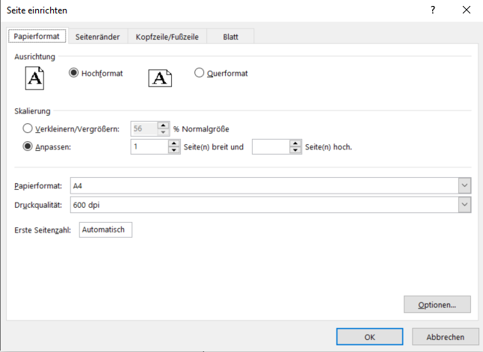
Druckeinstellungen Windows (Excel Version ab 2013, frühere siehe weiter unten) | Druckeinstellungen Mac

Im Druckdialog ist zuunterst die Einstellung 'Alle Spalten auf einer Seite darstellen' zu setzen. | Im Druckdialog sollte unten rechts der Haken bei 'An Seite anpassen' gesetzt sein.
(Falls die Voreinstellung nicht mehr korrekt sein sollte.) | Folgende Einstellung ist korrekt: 1 Seiten breit und 0 Seiten hoch.

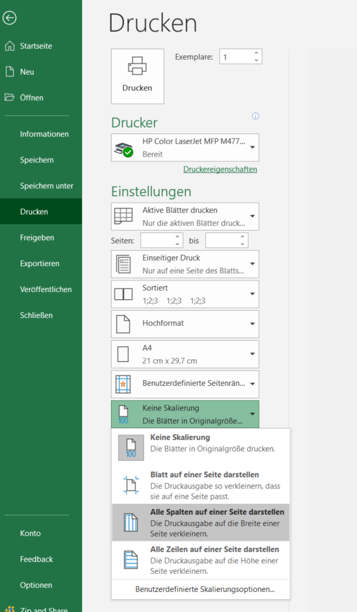
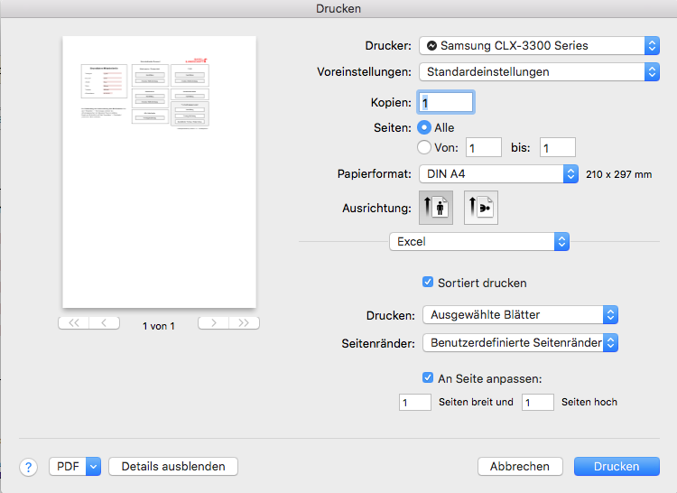

 | Zurück zu Grunddaten

Frühere Versionen von Excel

Bei älteren Versionen von Excel sollte im Druckdialog die Möglichkeit bestehen die Seite einzurichten.
Hier ist unter 'Skalierung' unter dem Punkt 'Anpassen' 1 für die Seitenbreite und '' für die Seitenhöhe zu wählen.

